아군 전투진행
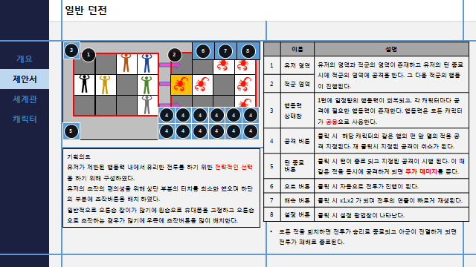
아군의 턴 시작

행동력+

시작/종료
처리
판단
출력
데이터 입출력
DB
오토버튼을 선택 했는가?
오토 플로우 차트
종료
YES
DB
데이터 입출력

NO

유저 입력
스킬 버튼 선택
YES
스킬버튼의 재선택
YES
행동력- 선택한 스킬의 소모값+ 행동력 값
이미지 출력
행동력 데이터 입력

NO
NO
데이터 입출력
데이터 입출력

턴종료 버튼 선택
NO

행동력 값>선택한 스킬의 소모 행동력값
YES
행동력- 선택한 스킬의 소모값= 행동력 값
이미지 출력
행동력 데이터 입력
YES
NO

종료

NO
YES

아군 전투턴종료 후
시작/종료
판단
데이터 입출력
유저 턴 종료

처리
출력
DB

종료
YES
스킬의 수=0

NO
턴종료 버튼 선택
유저의 스킬 공격이 무엇이 있는 지에 대한 확인
각 스킬에 대한 정보 가져오기
들고온 스킬에 대한 위치값 확인
같은 위치 값의 데미지 추가
데이터 입출력
DB
데이터 입출력
진행 종료

스킬의 수=1
NO
같은 좌표에 공격이 들어 가는가?

YES

YES
NO

스킬 위치 값에 스킬 데미지 수치 입력
스킬 위치 값에 스킬 데미지 수치 입력
추가 데미지 수치 입력

데이터 입출력
DB
데이터 입출력

NO
YES

데미지 값 출력

종료

파츠 조합효과 처리
4개 파츠 장착 플로우 차트

장비에 파츠를 변경
1. 1번 슬롯에 파츠가 있는가?
처리
판단
출력
데이터 입출력
DB
NO

YES
시작/종료
유저 장비 DB요청
유저 장비 DB출력
유저 장비 DB

처리

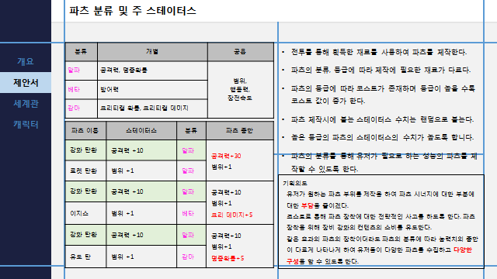
유저 장비 DB요청
유저 장비 DB요청
유저 장비 DB

1번 슬롯에 파츠가 있는가?
YES
파츠의 종류가 A인가?
파츠의 종류가 B인가?

a+1=a
b+1=b
c+1=c

NO
YES

2번 슬롯에 파츠가 있는가?
YES
파츠의 종류가 A인가?
파츠의 종류가 B인가?

a+1=a
b+1=b
c+1=c

공격력 +75=공격력
a=3

3번 슬롯에 파츠가 있는가?
YES
파츠의 종류가 A인가?
파츠의 종류가 B인가?

b=2

방어력 + 75=방어력
B=3
a+1=a
b+1=b
c+1=c

HP + 75=HP
C=3

4번 슬롯에 파츠가 있는가?
파츠의 종류가 A인가?
파츠의 종류가 B인가?
YES

공격력 +50=공격력
크리티컬+8=크리티컬

B=1
a=2
a+1=a
b+1=b
c+1=c

공격력 +75=공격력
명중확률+8=명중확률

방어력 + 50=방어력
크리티컬+8=크리티컬
A=1
b=2
a+b+c=4
a=4
b=4
b=4
a=3
B=3
C=3
a=2
b=2

방어력 + 50=방어력
회피확률+8=회피확률

a+b+c=3
b=1
A=1
A=1
b=2
C=2
a=1
공격력 + 125=공격력
방어력 + 125=방어력
HP + 125=HP
A=1
C=2

HP + 50=HP
명중 확률+8

HP + 50=HP
회피확률+8
공격력 + 90=공격력
크리티컬 +10=크리티컬
공격력 + 90=공격력
명중확률+10=명중확률
방어력 + 90=방어력
크리티컬 +10=크리티컬
방어력 + 90=방어력
회피확률 +10=회피 확률
HP + 90=HP
명중 확률+10=명중 확률
HP+90=HP
회피 확률+10=회피 확률
공격력 + 50=공격력
방어력+50=방어력
크리티컬+10=크리티컬
공격력 + 50=공격력
HP+50=HP
명중 확률+10=명중확률
공격력 + 50=공격력
크리티컬+15=크리티컬
명중확률+15=명중확률
회피확률+15=회피확률
방어력+50=방어력
크리티컬+15=크리티컬
명중확률+15=명중확률
회피확률+15=회피확률
방어력+50=방어력
HP+50=HP
회피확률+10=회피확률
HP+50=HP
크리티컬+15=크리티컬
명중확률+15=명중확률
회피확률+15=회피확률

유저 장비 DB입력

크리티컬+15
명중확률+15
회피확률+15

유저 장비 DB
유저 장비 DB출력
장비 DB내용 출력
종료

종료
유저 장비 DB입력
유저 장비 DB출력
유저 장비 DB
장비 DB내용 출력

a+b+c=2
a=2
b=2
C=2
a=1
b=1

공격력 + 20=공격력
방어력+20=방어력
HP+20=HP
회피확률+5=회피확률
크리티컬 데미지+5=크리티컬 데미지
명중 확률+5=명중확률

종료
유저 장비 DB입력
유저 장비 DB출력
유저 장비 DB
장비 DB내용 출력

적&오토 플로우 차트
시작/종료
처리
판단
출력
데이터 입출력
DB

시작

데이터 입출력

DB

데이터 입출력

=int(rand()*(12))
행동력<스킬 최소 행동력 소모값

스킬값이 존재하는가?

스킬이 활성화 되어 있는가?

행동력>스킬 행동력 소모값

행동력-스킬 행동력 소모값

아군 스킬 선택
스킬 버튼 클릭

데이터 입출력

데이터 입출력

시작/종료
처리
판단
출력
데이터 입출력
DB
행동력 값>선택한 스킬의 소모 행동력값
행동력- 선택한 스킬의 소모값= 행동력 값

유저 입력
이미지 출력

종료
행동력 데이터 입력

턴종료

종료

